Sheet1
Link Video: | https://www.youtube.com/watch?v=JzFeAHU2Yvo&list=PLaevEBkXyvnXEMoe6ZHFJGjPDb_eCCVNc
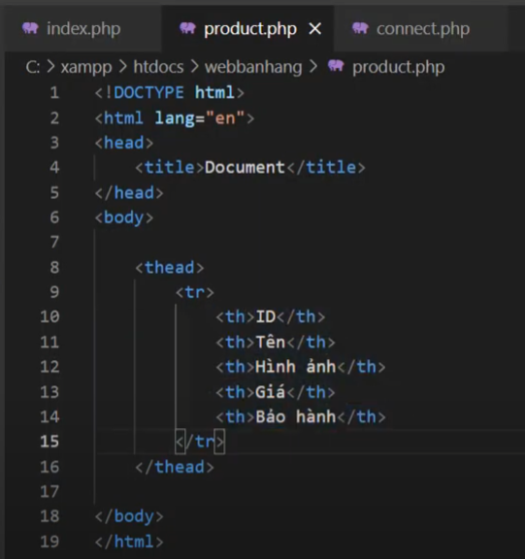
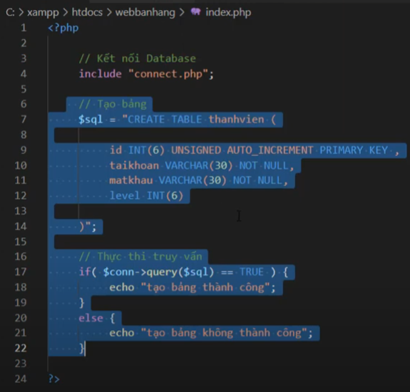
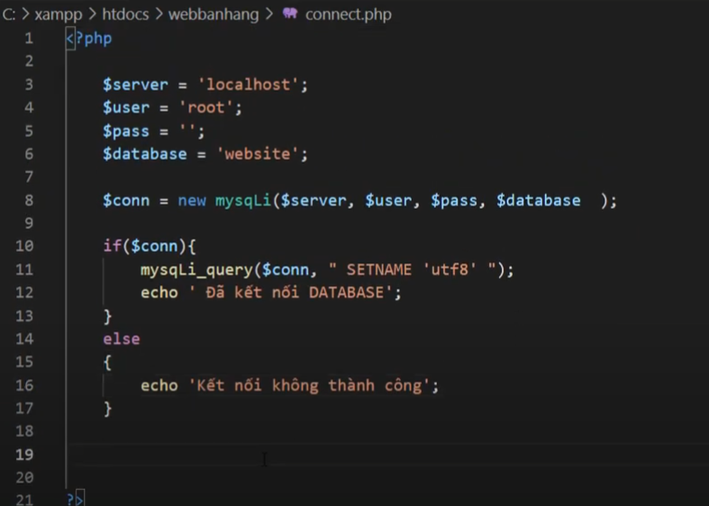

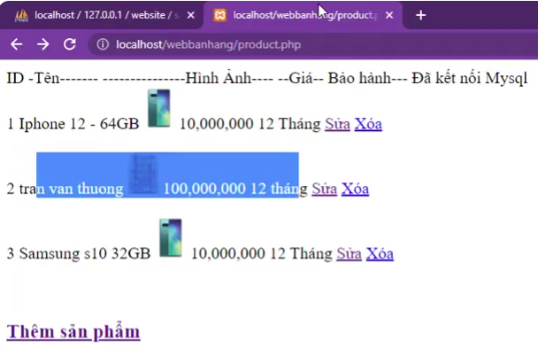

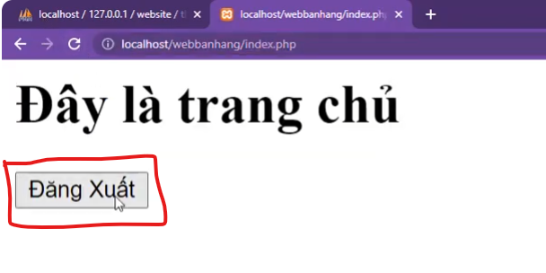

 | Trang sửa sản phẩm.

Sheet2
